４階男子トイレ1
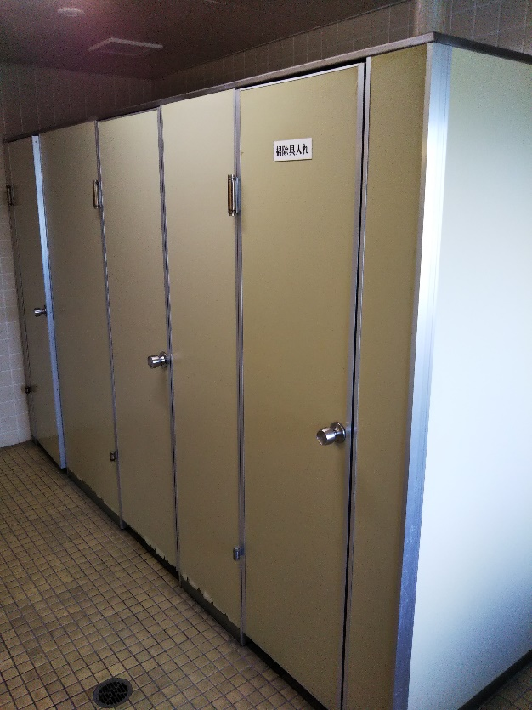
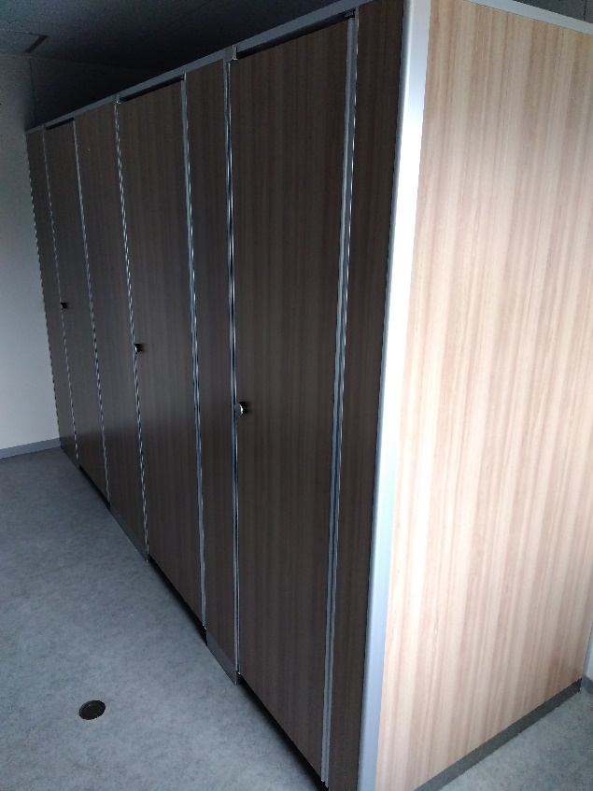
４階 男子トイレ小便器・ステンレス手摺取替前 | ４階 男子トイレ小便器・ステンレス手摺取替後
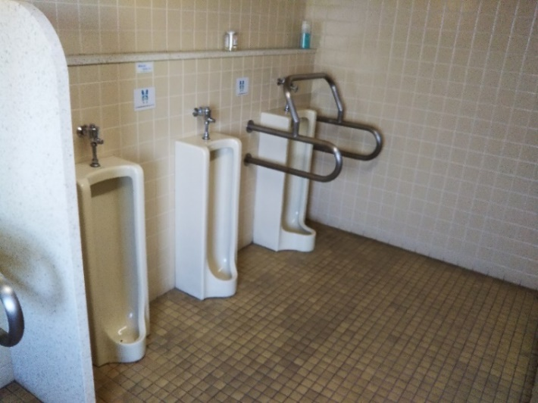
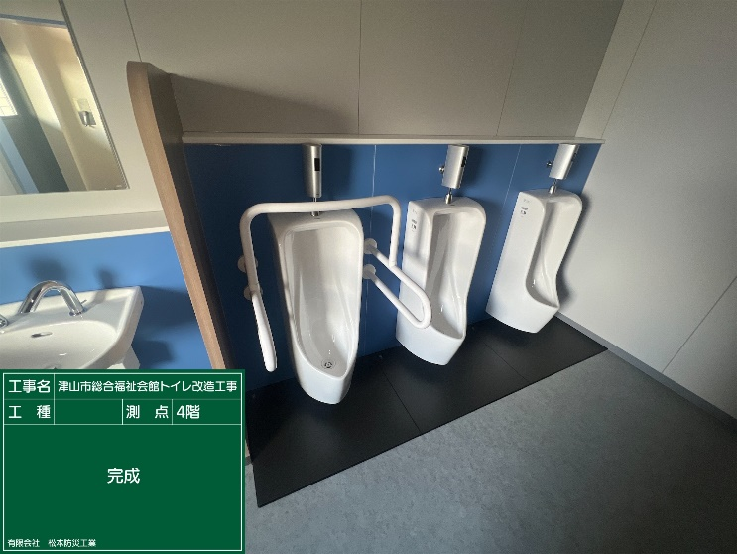

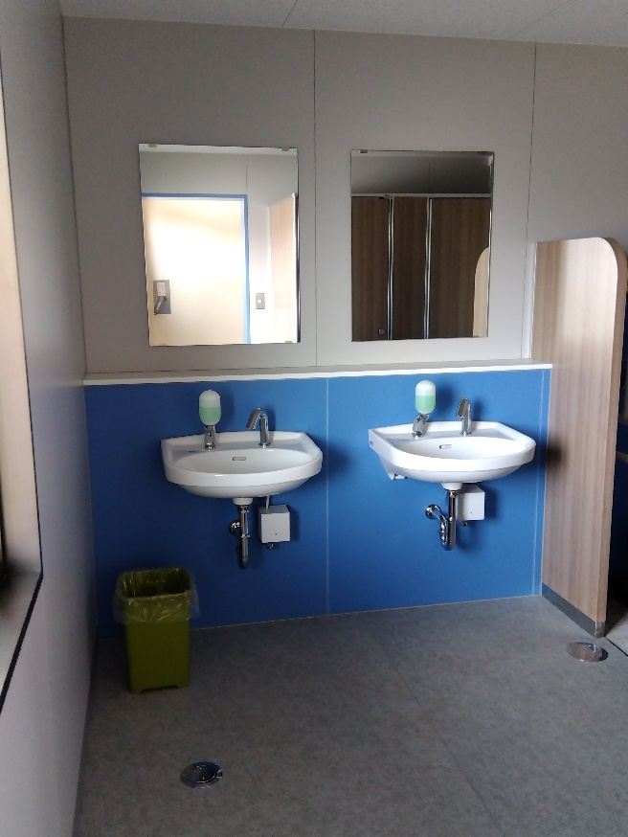
４階 男子トイレ洗面器・鏡取替前 | ４階 男子トイレ洗面器・鏡取替後
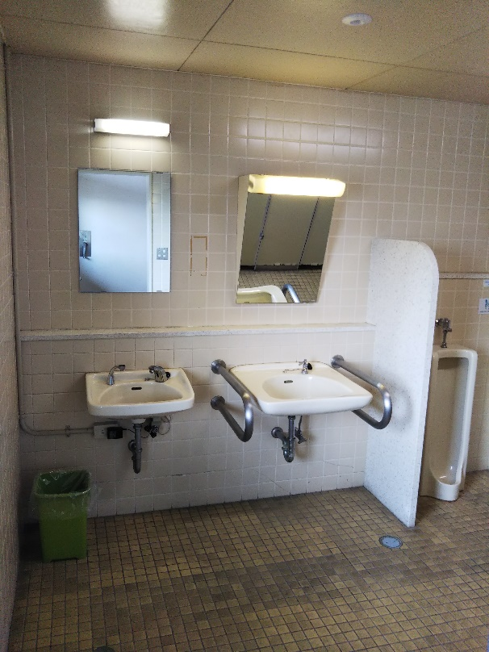

４階 男子トイレブース取替前 | ４階 男子トイレブース取替後

４階男子トイレ2
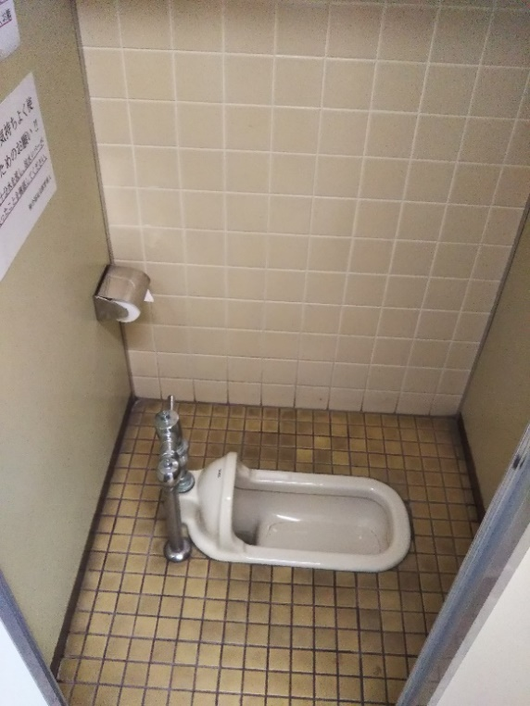
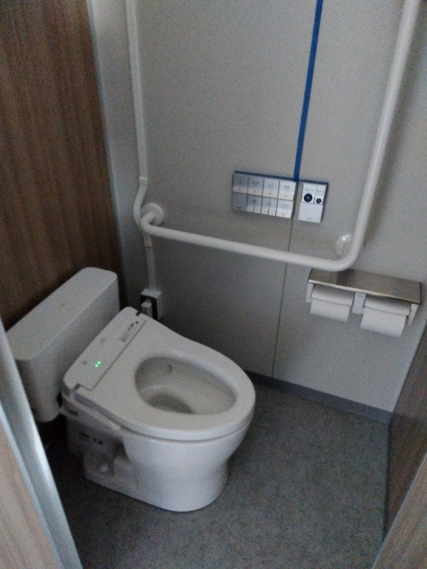
４階 男子トイレ大便器洋式化前 | ４階 男子トイレ大便器洋式化後

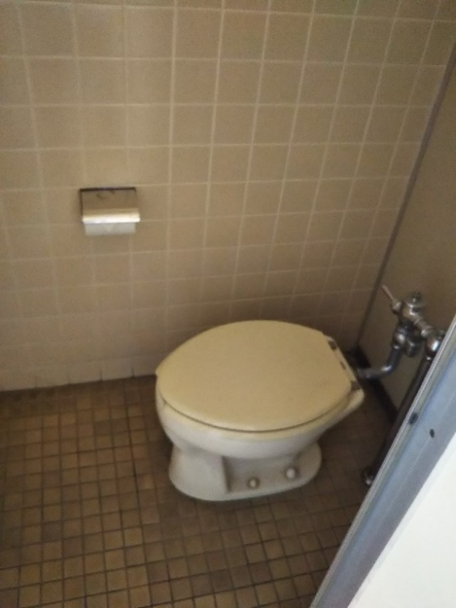
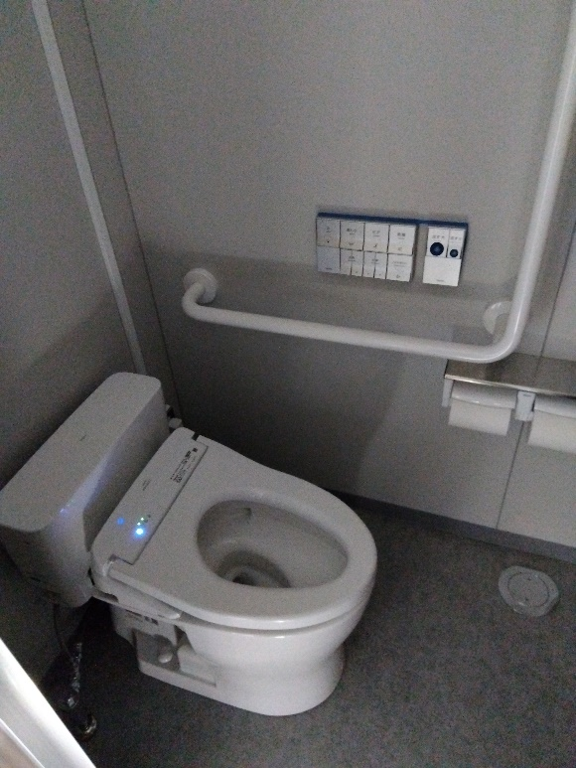
４階 男子トイレ大便器取替前 | ４階 男子トイレ大便器取替後

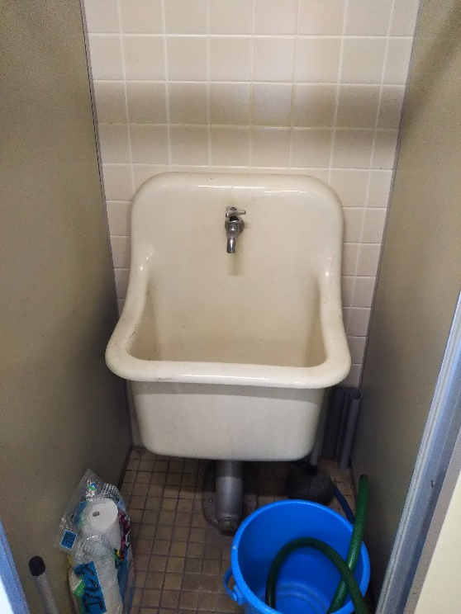
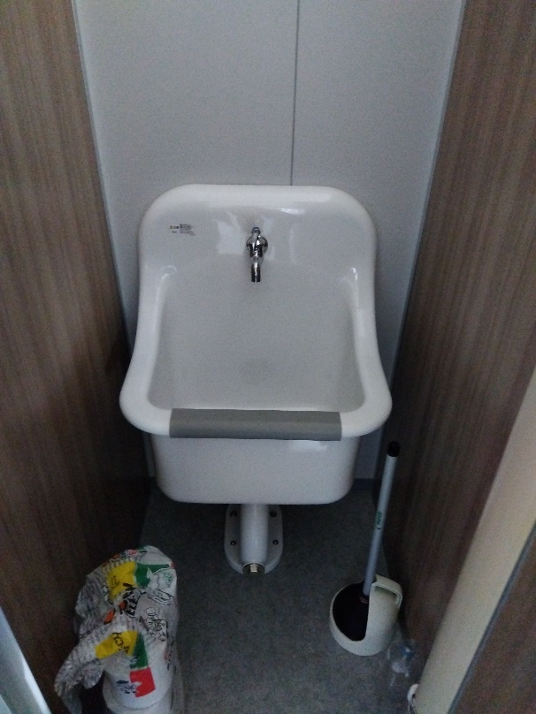
４階男子トイレSK取替前 | ４階男子トイレSK取替後

４階身障者トイレ
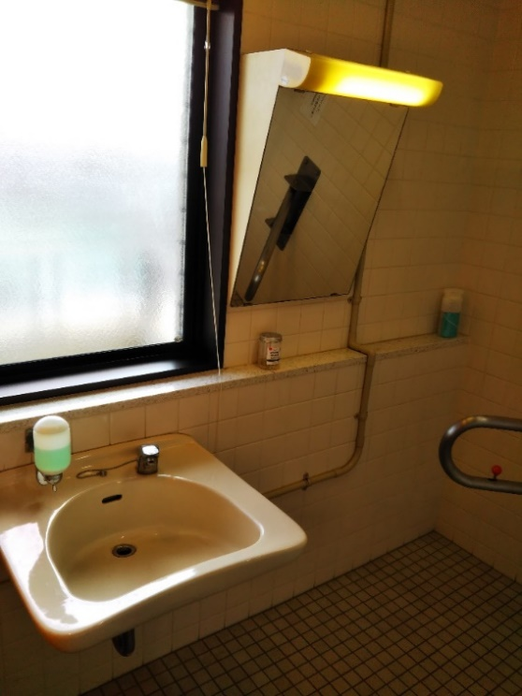
４階身障者トイレドア塗り替え前 | ４階身障者 トイレドア 塗り替え後
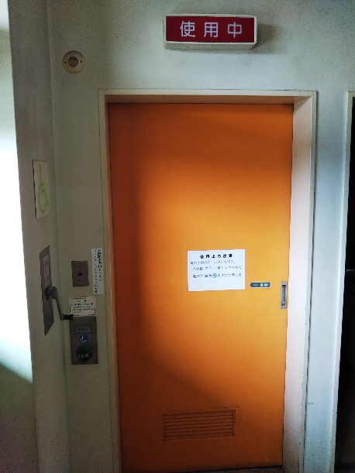
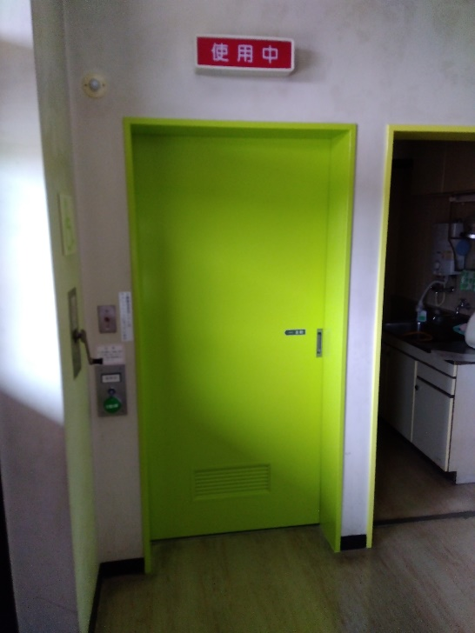

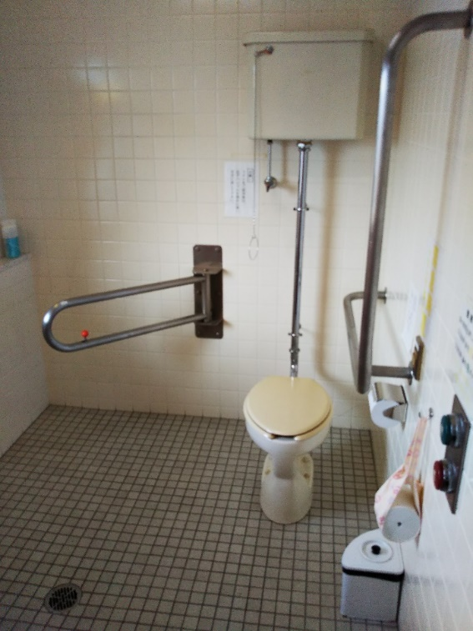
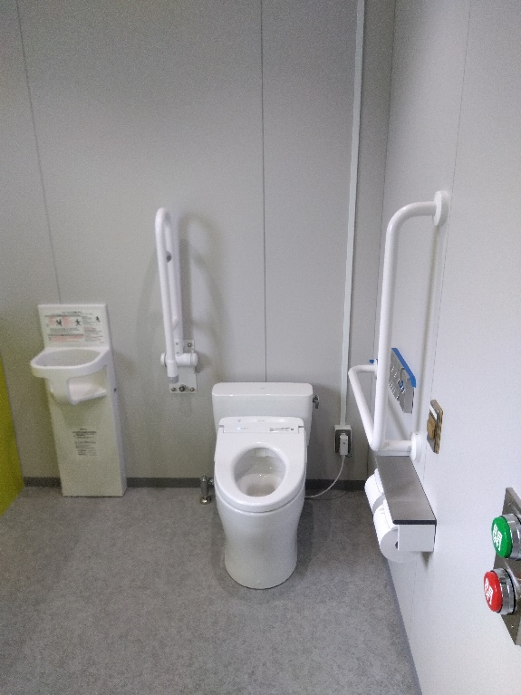
４階身障者トイレ・ステンレス手摺取替前 | ４階身障者トイレ・ステンレス手摺取替後

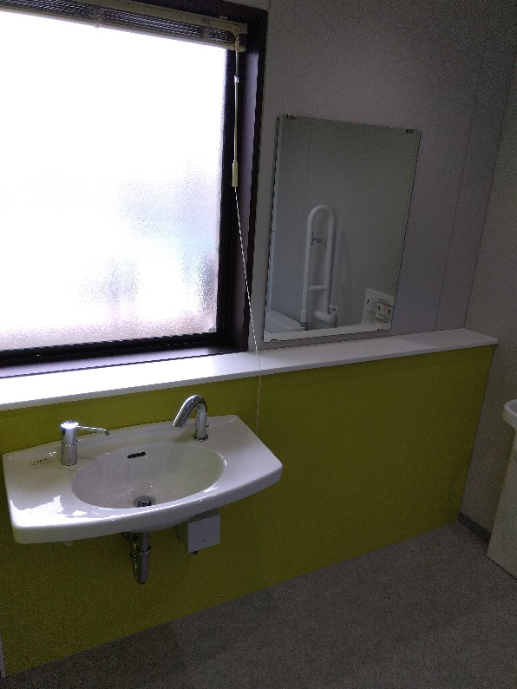
４階身障者トイレ洗面器・鏡取替前 | ４階身障者トイレ洗面器・鏡取替後

４階女子トイレ １
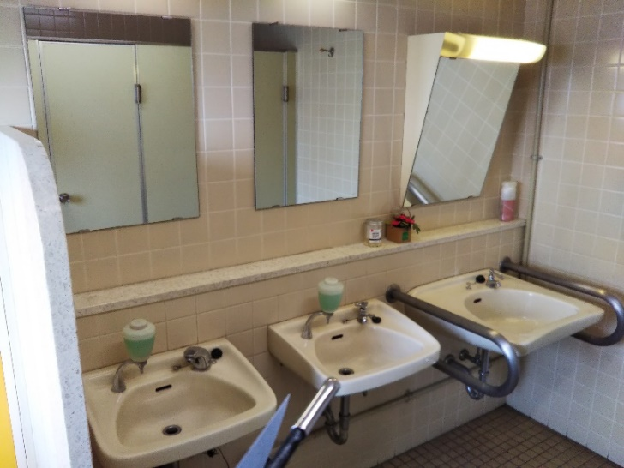
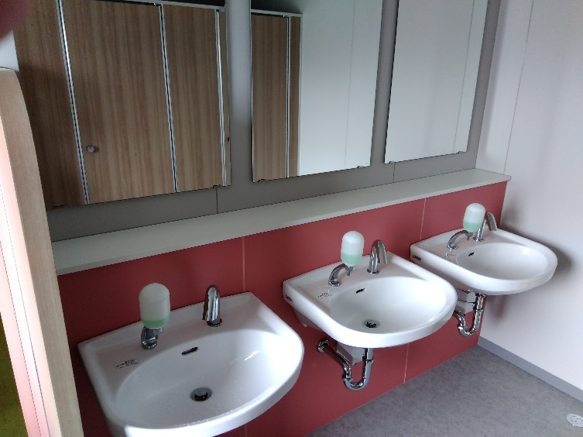
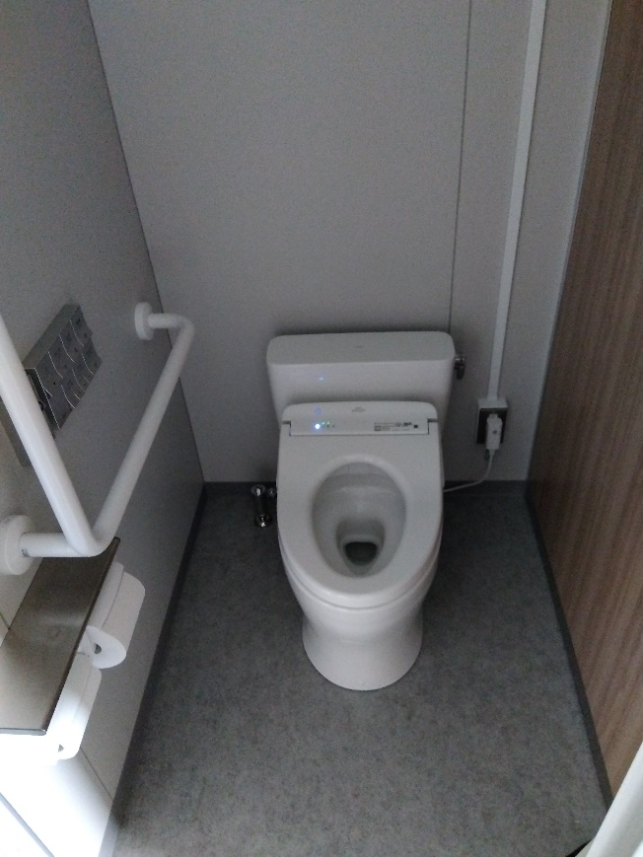
４階 女子トイレ１様式化前 | ４階 女子トイレ１様式化後
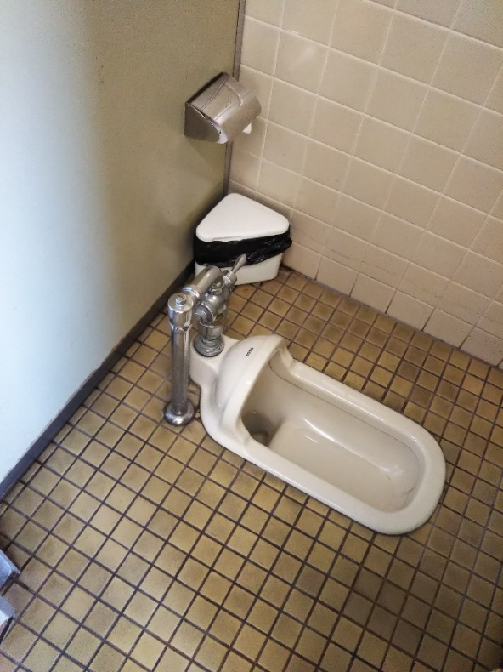

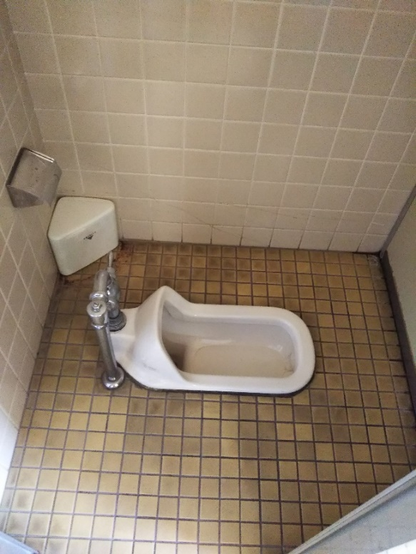
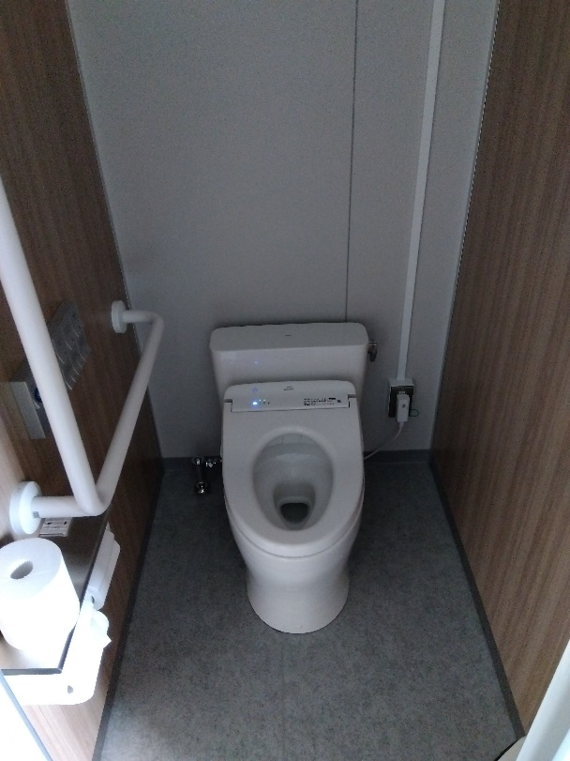
４階 女子トイレ２洋式化前 | ４階 女子トイレ２洋式化後

４階 女子トイレ洗面器・鏡取替 | ４階 女子トイレ洗面器・鏡取替

４階女子トイレ２
４階 女子トイレ洋式取替前 | ４階 女子トイレ洋式取替後
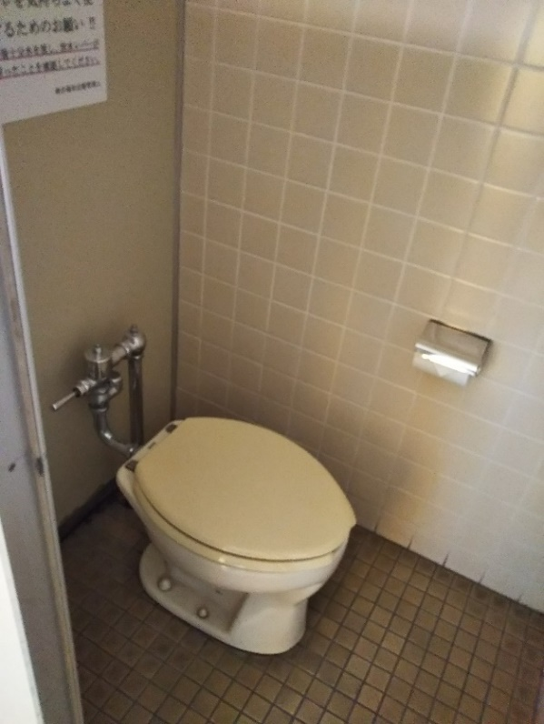
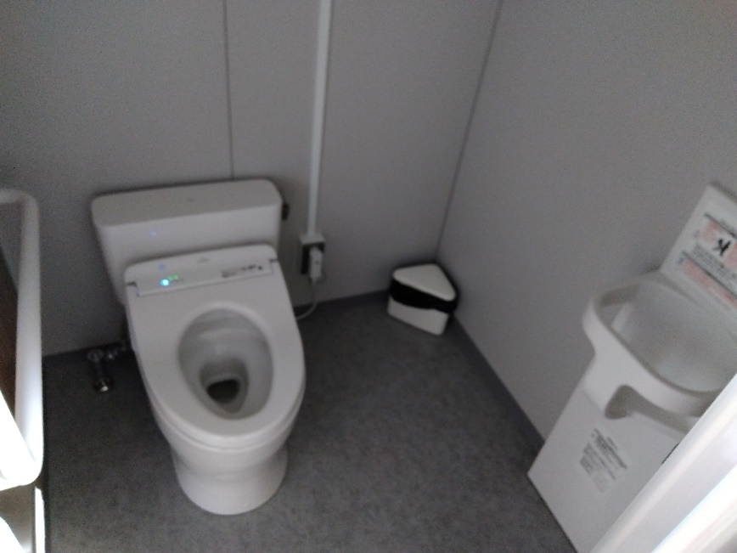

４階 女子トイレブース取替前 | ４階 女子トイレブース取替後
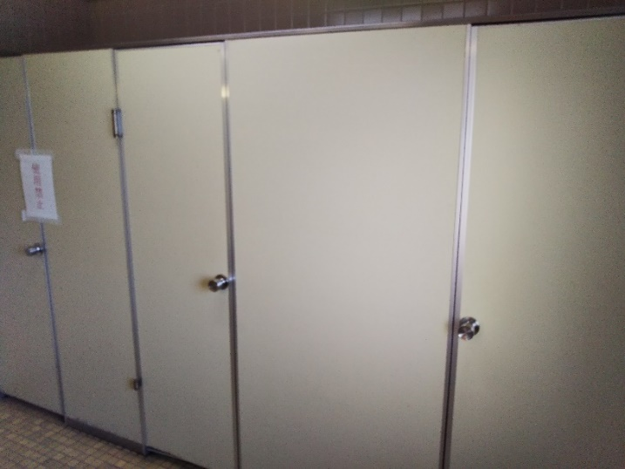
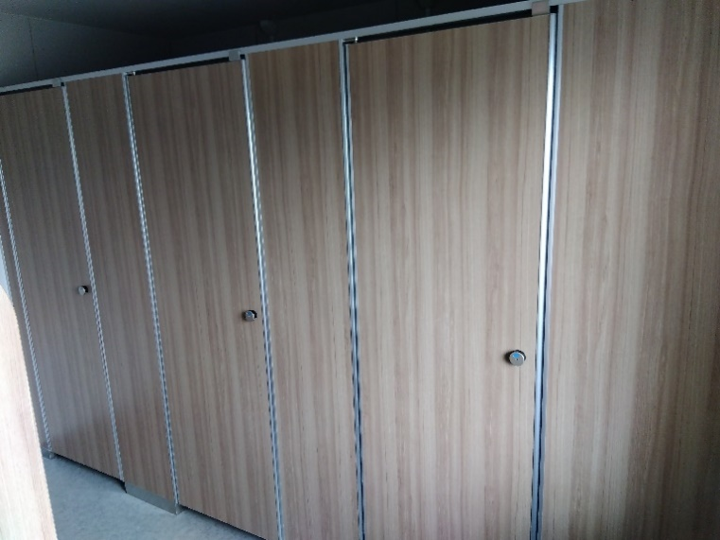

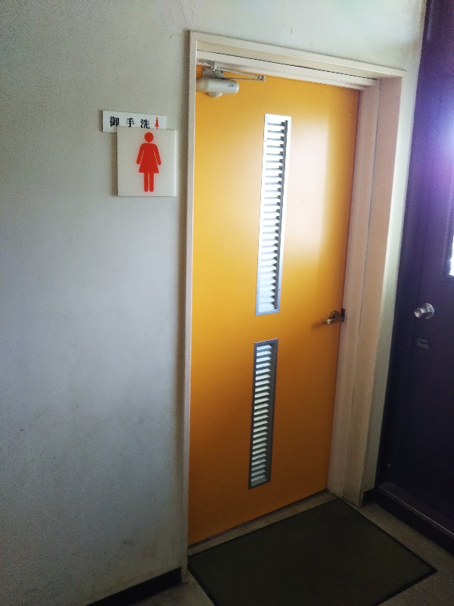
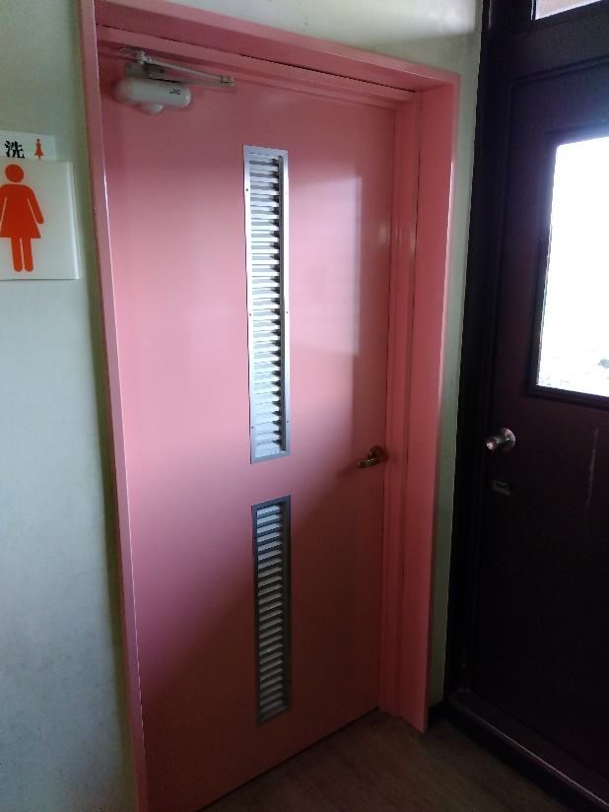
４階 女子トイレドア塗替前 | ４階 女子トイレドア塗替後

